Sheet1
Giao dịch không cần phân tích

Người thực hiện: |  |  | thangbk236
Ngày lên kế hoạch: |  |  | 2021-02-10

Bản kế hoạch này sẽ được cập nhật theo đường link github |  |  |  |  |  |  | https://github.com/thangbk236/QuanTriFx
Mỗi người nên tự tạo ra bản kế hoạch trade cho riêng mình
Chưa kiếm được tiền từ thị trường nên phải đi viết tài liệu để quản trị rủi cho cho những người mới bắt đầu

Donate USDT Binance Smart Chain (BEP20) |  |  |  | 0xed05b97f46e60a7a65605eaba9a4b502d32f9510

Nội dung |  |  | Xây dựng bản giao dich không cần phân tích |  |  |  |  |  | Lĩnh ngộ tinh túy thị trường

Tất cả các tài liệu chỉ viết ví dụ cho trường hợp là tăng, còn giảm thì cũng tương tự

 | Time frame |  |  | H1
 | Nội dung phương pháp |  |  | Phá vỡ Breakout
 |  |  |  | Đánh ngược xu hướng
 |  |  |  | Bắt đảo chiều xu hướng

 | Nguyên lý |  |  | Trong một xu hướng lớn thì thị trường sẽ luôn có một sóng đẩy và một sóng hồi
 |  |  |  | Sau khi sóng hồi hình thành thì sẽ tạo ra một ngưỡng kháng cự/hỗ trợ tại đó
 |  |  |  | Ta sẽ chỉ bắt pha phá vỡ ngưỡng đó khi thị trường đảo chiều

 |  |  |  | Kiên nhẫn là chìa khóa dẫn đến thành công

 |  |  |  | Quy luật xu hướng mạnh, yếu |  |  |  | Phải hiểu được sự mạnh, yếu thì mới biết được thị trường sẽ dịch chuyển như thế nào

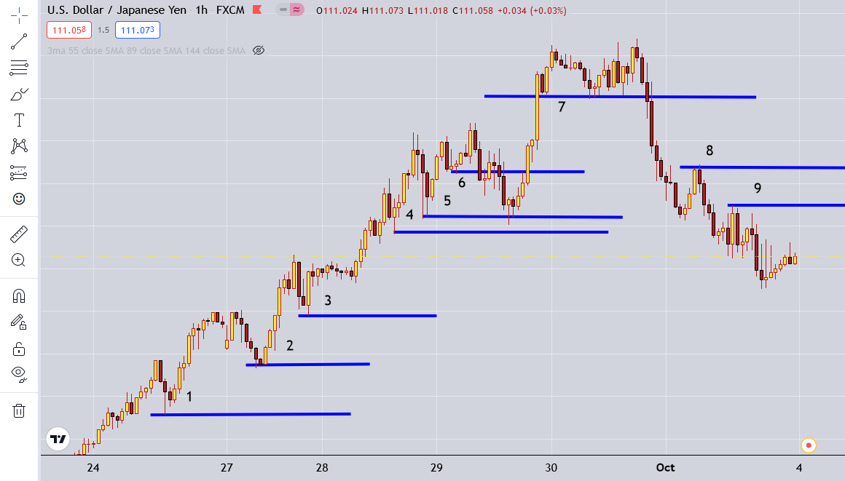

 | Phân tích cặp USD JPY

 | Dựa vào hình này ta thấy gì

 |  | Các ngưỡng 1,2,3,4… được vẽ ra khi giá phá vỡ các đỉnh, đáy cũ
 |  | Dựa vào các ngưỡng này ta có thể thấy được xu hướng chỉnh là gì

 |  | Nếu ta biết được xu hướng chính thì ta sẽ biết được một nguyên lý là

 |  | Giá sẽ retest lại nơi nó đã đi qua
 |  | Giả sử ta thấy xu hướng tăng thì ta sẽ canh buy
 |  | Thế ta canh buy như thế nào |  |  |  | Ta sẽ chờ trong xu hướng tăng xuất hiện nến mầu đỏ
 |  |  |  |  |  | Sau khi nến mầu đỏ hình thành thì ta sẽ chờ giá test trở về cái đỉnh trước đó |  |  |  |  |  | nhiều khi chưa chắc giá đã về đỉnh trước đo mà đã đi tiếp
 |  |  |  |  |  | Khi giá quay trở về test cái đỉnh trước đó thì sẽ chờ một cái nến vàng hay nến pinbar hay mô hình nến đảo chiều xuất hiện
 |  |  |  |  |  | Sau khi nến đảo chiều xuất hiện thì ta sẽ đặt lệnh buy và stoploss dưới cái nến đảo chiều đấy vài pip
 |  |  |  |  |  | Take profit như nào
 |  |  |  |  |  |  | có nhiều cách
 |  |  |  |  |  |  | 1 | Đặt takeprofit ngay tại cái đỉnh gần nhất
 |  |  |  |  |  |  | 2 | Đặt take profit x2 lần giá từ đáy hình thành tới cái đỉnh đó
 |  |  |  |  |  |  | 3 | Chờ đến khi giá phá cái đỉnh, sau đó có 1 cái nến đỏ xuất hiện,
 |  |  |  |  |  |  |  | ta sẽ chờ đến cái nến vàng tiếp theo và cắt ở đấy |  |  |  | khả năng có nến vàng rất cao hoặc nó xuống vài nến đỏ
 |  |  |  |  |  |  |  |  |  |  |  | nhưng chắc chắn sẽ retest lại cái vùng đỉnh trước đó

 |  |  |  |  |  |  | 4 | Trailing Stop
 |  |  |  |  |  | Tương tự với xu hướng giảm

 |  | Thế làm thế nào để bắt ngược xu hướng

 |  |  | Sau khi các ngưỡng xuất hiện thì ta sẽ có 2 ngưỡng liên tiếp được kẻ ra
 |  |  | Sẽ có 2 kiểu đảo chiều xu hướng là đảo chiều xu hướng ngắn hạn và đảo chiều xu hướng dài hạn

 |  |  | Sự khác biệt giữa 2 kiểu này là gì

 |  |  | Đảo chiều xu hướng ngắn hạn thì có thể vừa đảo chiều xong thì nó lại quay lại xu hướng cũ |  |  |  |  |  |  |  | Nó dịch chuyển với số pip nhỏ nên ít ảnh hưởng tới xu hướng
 |  |  | Đảo chiều xu hướng dài hạn thì có thể tiếp diễn xu hướng mới trong tương lai mà không quay lại xu hướng cũ |  |  |  |  |  |  |  | Nó dịch chuyển với số pip lớn nên ánh hưởng khá nhiều đến xu hướng

 |  |  | Bắt như thế nào |  | Ta sẽ chờ một cây nến có thân nằm trên ngưỡng được vẽ ra
 |  |  |  |  | Nến có râu nằm trên ngưỡng không được thừa nhận
 |  |  |  |  | Giả sử trong xu hướng tăng thì sẽ là một cây nến đỏ
 |  |  |  |  | Ta sẽ vào khung thời gian m15 chờ sóng hồi của sóng nhỏ cho đến khi thấy một cây nến đỏ tiếp theo được hình thành
 |  |  |  |  | Ta sẽ vào lệnh sell ở đó
 |  |  |  |  | Takeprofit như thế nào |  |  | Nguyên lý thì nó sẽ test lại nơi nó đã đi qua
 |  |  |  |  |  |  |  | Nghĩa là cái ngưỡng ngay ở trước nó, nơi giá đã bật lên để đến ngưỡng tiếp theo đó

 |  |  |  |  | Dựa theo nguyên lý này ta sẽ thấy có 2 vùng mà giá đã đảo chiều

 |  |  |  |  |  | Vùng 1 |  | Ngưỡng 5 ngưỡng 6 |  | đảo chiều ngắn hạn, số pip nhỏ |  |  | giá phá qua ngưỡng 6 thì takeprofit ở ngưỡng 5
 |  |  |  |  |  | Vùng 2 |  | Ngưỡng 5 ngưỡng 7 |  | đảo chiều dài hạn, số pip lớn |  |  | giá phá qua ngưỡng 7 thì takeprofit ở ngưỡng 5

 |  |  |  |  | Chú ý, nếu xuất hiện khoảng cách giữa 2 ngưỡng lớn thì hãy cẩn thận do khả năng đảo chiều cao
 |  |  |  |  |  | nếu trong một xu hướng mạnh thì ta vẫn nên canh theo đúng xu hướng thì tốt hơn
 |  |  |  |  |  | ví dụ như ở vùng 1 thì ta vẫn nên chờ khi giá phá qua ngưỡng 6 thì sẽ trở lại ngưỡng 5 rồi tiếp diễn xu hướng
 |  |  |  |  |  | còn ở vùng 2 thì số pip quá lớn nên nếu phá vỡ thì khả năng đảo chiều rất cao

 |  |  |  |  |  | Khi vùng 1 xuất hiện thì hãy cẩn thận do cho dù giá có cao hơn nữa thì khả năng đảo chiều rất cao do cho thấy lực bán mạnh đã xuất hiện

